Carte 1
Departement | File active pour 1 000 enfants de 0 à 6 ans
01 | 11
02 | 38
03 | 41
04 | 39 | Carte 1 : Nombre d’enfants reçus pour 1 000 enfants de 0 à 6 ans en 2022
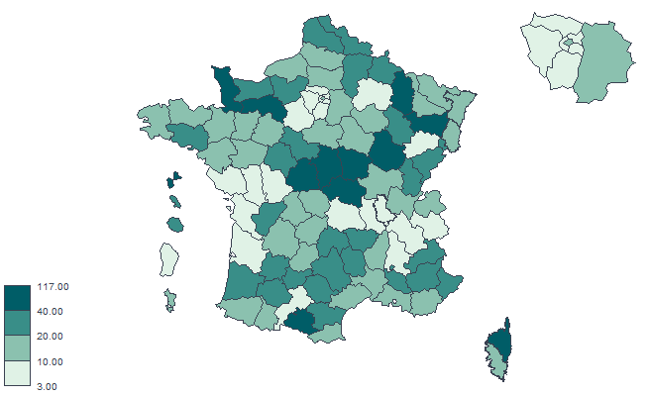
05 | 26
06 | 30
07 | 10
08 | 28
09 | 46
10 | 14
11 | 30
12 | 24
13 | 11
14 | 28
15 | 25
16 | 28
17 | 9
18 | 41
19 | 19
21 | 50
22 | 15
23 | 17
24 | 16
25 | 22 |  | Source : CNSA (Rapport d’activité 2022)
26 | 8
27 | 20
28 | 8
29 | 19
2A | 14
2B | 44
30 | 13
31 | 4
32 | 30
33 | 4
34 | 17
35 | 19
36 | 117
37 | 25
38 | 5
39 | 24
40 | 37
41 | 21
42 | 9
43 | 20
44 | 10
45 | 18
46 | 12
47 | 37
48 | 20
49 | 11
50 | 46
51 | 7
52 | 32
53 | 12
54 | 11
55 | 48
56 | 21
57 | 13
58 | 103
59 | 20
60 | 12
61 | 100
62 | 22
63 | 6
64 | 17
65 | 14
66 | 15
67 | 11
68 | 10
69 | 6
70 | 7
71 | 17
72 | 19
73 | 6
74 | 11
75 | 11
76 | 11
77 | 14
78 | 8
79 | 6
80 | 11
81 | 35
82 | 20
83 | 17
84 | 21
85 | 6
86 | 9
87 | 17
88 | 70
89 | 14
90 | 22
91 | 3
92 | 8
93 | 7
94 | 5
95 | 9
971 | 43
972 | 26
973 | 7
974 | 32
976 | 13

Figure 1
Figure 1 : Evolution de la part d'enfants de la file active ayant bénéficié au moins une fois des différentes modalités d'accompagnement de 2016 à 2022

 | 2016 | 2017 | 2018 | 2019 | 2020 | 2021 | 2022
Part d'enfants ayant bénéficié uniquement de contacts pré ou post CAMSP ou de prévention / dépistage / suivi-surveillance | 31% | 31% | 30% | 29% | 27% | 28% | 27%
Part d'enfants ayant bénéficié d'un bilan pluridisciplinaire | 37% | 37% | 37% | 37% | 36% | 36% | 37%
Part d'enfants ayant bénéficié d'un suivi thérapeutique | 50% | 50% | 51% | 51% | 52% | 52% | 53%
Part d'enfants ayant eu une prise en charge complémentaire non rétribuée par le CAMSP, hors consultation médicale | 12% | 12% | 11% | 12% | 12% | 12% | 13%
 |  |  |  |  |  | Source : CNSA (Rapports d’activité)

Figure 2
Figure 2 - Nombre de rendez-vous programmés et réalisés pour les enfants de la file active (tous type d'interventions) de 2016 à 2022

 | 2016 | 2017 | 2018 | 2019 | 2020 | 2021 | 2022
Nombre de rendez-vous programmés dans l'année pour les enfants de la file active | 2,030,000 | 2,030,000 | 2,078,300 | 2,084,000 | 1,860,300 | 2,032,200 | 2,064,600
Nombre de rendez-vous réalisés | 1,684,100 | 1,684,100 | 1,728,800 | 1,725,800 | 1,558,000 | 1,689,500 | 1,702,600
 |  |  |  |  |  | Source : CNSA (Rapports d’activité)

Figure 3
Figure 3 - Part des enfants en suivi thérapeutique selon la déficience principale en 2022

Déficience principale | 2022
Déficience intellectuelle ou cognitive | 17%
Déficience du psychisme | 27%
Déficience ou troubles du langage et de la parole | 17%
Déficience auditive | 3%
Déficience visuelle | 1%
Déficience viscérale | 1%
Déficience motrice | 12%
Autre déficience | 3%
Surhandicap* ou Pluri-handicap* | 3%
Polyhandicap | 4%
Aucune déficience avérée à ce jour | 13%
Dont nombre d'enfants avec un handicap rare | 6%
 | Source : CNSA (Rapport d’activité 2022)

Figure 4
Figure 4 - Part des enfants de 3 ans ou plus en suivi thérapeutique selon le mode de scolarisation en 2022

Mode de scolarisation | 2017 | 2018 | 2019 | 2020 | 2021 | 2022
Scolarisation à temps plein | 44% | 44% | 46% | 45% | 45% | 46%
Scolarisation à temps partiel | 32% | 34% | 33% | 32% | 35% | 37%
Enfants de 3 ans ou plus non scolarisés | 11% | 12% | 12% | 11% | 10% | 9%
Mode de scolarisation inconnu | 12% | 10% | 9% | 12% | 10% | 8%
 |  |  |  |  |  | Source : CNSA (Rapports d’activité)

Figure 5
Figure 5 - Part des enfants sortis selon l’orientation prévue après fin de prise en charge concertée de 2016 à 2022

Parcours envisagé après fin de prise en charge concertée | 2016 | 2017 | 2018 | 2019 | 2020 | 2021 | 2022
Sans nécessité d'orientation | 19% | 19% | 19% | 18% | 14% | 15% | 12%
Suivi thérapeutique libéral | 14% | 14% | 14% | 15% | 14% | 17% | 17%
CMPP | 10% | 10% | 9% | 10% | 9% | 9% | 9%
Secteur sanitaire : CMP, CATTP, HDJ, hôpital… | 16% | 16% | 16% | 16% | 14% | 15% | 14%
Service médicosocial (SESSAD, SAFEP ...) | 13% | 13% | 13% | 14% | 14% | 15% | 15%
Etablissement médicosocial ( IME, IEM, ITEP...) | 7% | 7% | 7% | 7% | 6% | 7% | 8%
Autre CAMSP | 5% | 5% | 5% | 5% | 5% | 5% | 6%
 |  |  |  |  |  | Source : CNSA (Rapports d’activité)

